Лист1
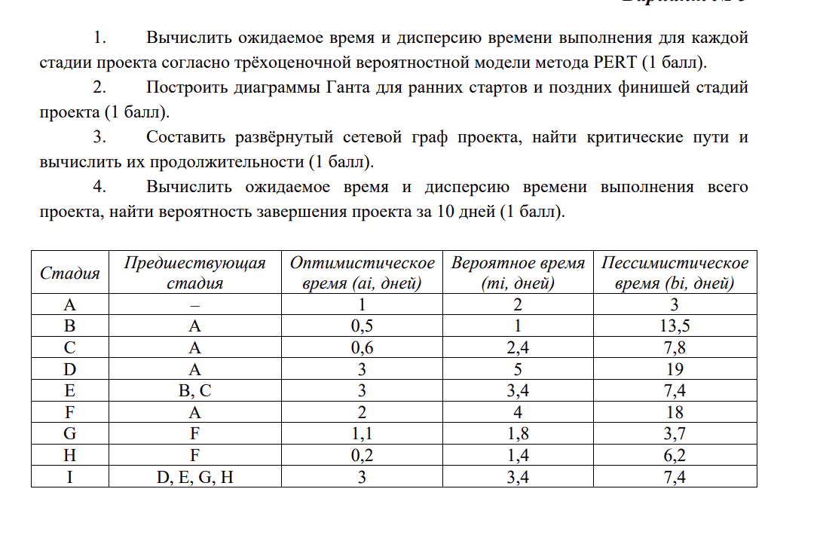
Стадия | Предшествующая стадия | a | m | b | M | D | M для каждого i | D для каждого i
A | - | 1 | 2 | 3 | 2 | 0.11111111111 | 2 | 0.11111111111
B | A | 0.5 | 1 | 13.5 | 3 | 4.6944444444 | 5 | 4.8055555556
C | A | 0.6 | 2.4 | 7.8 | 3 | 1.44 | 5 | 1.5511111111
D | A | 3 | 5 | 19 | 7 | 7.1111111111 | 9 | 7.2222222222
E | B, C | 3 | 3.4 | 7.4 | 4 | 0.53777777778 | 9 | 5.3433333333
F | A | 2 | 4 | 18 | 6 | 7.1111111111 | 8 | 7.2222222222
G | F | 1 | 1.8 | 3.7 | 1.9833333333 | 0.2025 | 9.9833333333 | 7.4247222222
H | F | 0.2 | 1.4 | 6.2 | 2 | 1 | 10 | 8.2222222222
I | D, E, G, H | 3 | 3.4 | 7.4 | 4 | 0.53777777778 | 14 | 8.76

 |  |  |  |  | Ожидаемое время | Ожидаемая дисперсия | Стандартное отклонение | Z-оценка | Вероятность
 |  |  |  |  | 14 | 8.76 | 2.9597297174 | 1.3514747568 | 0.4115

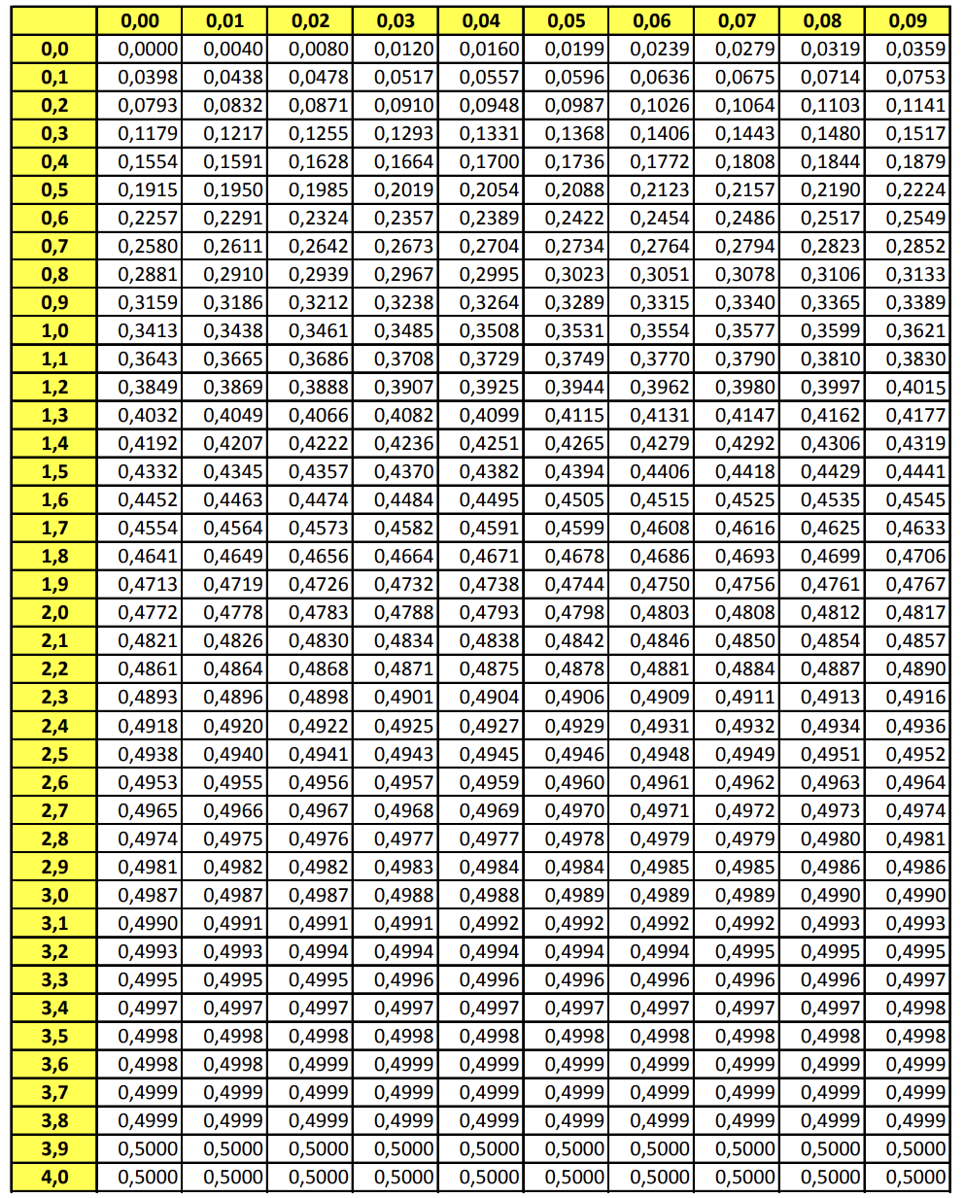

 |  |  |  |  |  |  |  |  |  | 0.16006416029

